Trang_bìa
Posts and Telecommunications Institute of Technology |  |  |  |  |  |  | Thiết kế |  | Tài liệu phát triển |  | Tên hệ thống |  |  | Website bán điện thoại di động |  |  |  | Người tạo |  | TuanGM | Ngày tạo
 |  |  |  |  |  |  |  |  |  |  |  |  |  |  |  |  |  | Người cập nhật |  |  | Ngày cập nhật
 |  |  |  |  |  |  |  |  |  |  | Màn hình (ID) |  |  | CreateEmployee |  | Màn hình (Tên) |  | Tạo Mới Nhân Viên

 | QUAN LY SINH VIEN Tài liệu phát triển hệ thống

 | Version 1.0

 |  |  |  |  |  |  |  |  |  | 1. Mục đích |  |  |  | 7. Giao diện màn hình
 |  |  |  |  |  |  |  |  |  | 2. Giới hạn hoạt động |  |  |  | 8. Danh sách hạng mục
 |  |  |  |  |  |  |  |  |  | 3. Giới hạn hệ thống |  |  |  | 9. Khái quát chức năng
 |  |  |  |  |  |  |  |  |  | 4. Chức năng liên quan |  |  |  | 10. Xử lý chi tiết
 |  |  |  |  |  |  |  |  |  | 5. Không bao gồm
 |  |  |  |  |  |  |  |  |  | 6. Sơ đồ

Posts and Telecommunications Institute of Technology |  |  |  |  |  |  | Thiết kế |  | Tài liệu phát triển |  | Tên hệ thống |  |  | Website bán điện thoại di động |  |  |  | Người tạo |  | TuanGM | Ngày tạo
 |  |  |  |  |  |  |  |  |  |  |  |  |  |  |  |  |  | Người cập nhật |  |  | Ngày cập nhật
 |  |  |  |  |  |  |  |  |  |  | Màn hình (ID) |  |  | CreateEmployee |  | Màn hình (Tên) |  | Tạo Mới Nhân Viên

 | Lịch sử chỉnh sửa

 | Ver |  | Ngày cập nhật |  |  | Nội dung cập nhật |  |  |  |  |  |  |  | Người cập nhật
 |  |  |  |  |  |  |  |  |  |  |  |  |  |  | Ngày duyệt |  | Người duyệt |  | Ngày duyệt |  |  | Người duyệt
 | 1 |  | 2018-01-10 |  |  | Tạo mới |  |  |  |  |  |  |  | TuanGM

Posts and Telecommunications Institute of Technology |  |  |  |  |  |  | Thiết kế |  | Tài liệu phát triển |  | Tên hệ thống |  |  | Website bán điện thoại di động |  |  |  | Người tạo |  | TuanGM | Ngày tạo
 |  |  |  |  |  |  |  |  |  |  |  |  |  |  |  |  |  | Người cập nhật |  |  | Ngày cập nhật
 |  |  |  |  |  |  |  |  |  |  | Màn hình (ID) |  |  | CreateEmployee |  | Màn hình (Tên) |  | Tạo Mới Nhân Viên

 | 1. Mục đích
 |  | '- Dùng để đăng tài khoản nhân viên, giúp nhân viên có thể thực hiện các chức năng ở site quản trị.
 |  | - Quản lý phải ghi nhận thông tin của nhân viên (được nhân viên cung cấp ví, dụ: căn cước), giúp NV có thể truy cập vào website cho những lần sau.
 |  | - Trong trường hợp người lao động muốn công khai hồ sơ của mình, thì bắt buộc người lao động phải điền đủ các trường dữ liệu bắt buộc
 |  | - Sau khi nhấn but "Create", hệ thống sẽ kiểm tra.
 |  |  | + Trường hợp phát sinh lỗi, hệ thống sẽ thông báo lỗi cho người dùng tại màn hình này.
 |  |  | + Nếu hoàn tất (cập nhật dữ liệu thành công), hệ thống sẽ quay lại màn hình quản lý nhân viên.

 | 2. Giới hạn hoạt động
 |  | - Chỉ có tài khoản với vai trò quản lý mới được thực hiện.
 |  | - Phải đăng nhập vào hệ thống.M95
 | 3. Giới hạn hệ thống
 |  | - Yêu cầu xác thực và phân quyền để thực hiện tác vụ này.

 | 4. Chức năng liên quan
 |  | Lấy ảnh từ Thư viên, Google Drive, Web Brosew

 | 5. Không bao gồm
 |  | Không có

Posts and Telecommunications Institute of Technology |  |  |  |  |  |  | Thiết kế |  | Tài liệu phát triển |  | Tên hệ thống |  |  | Website bán điện thoại di động |  |  |  | Người tạo |  | TuanGM | Ngày tạo
 |  |  |  |  |  |  |  |  |  |  |  |  |  |  |  |  |  | Người cập nhật |  |  | Ngày cập nhật
 |  |  |  |  |  |  |  |  |  |  | Màn hình (ID) |  |  | CreateEmployee |  | Màn hình (Tên) |  | Tạo Mới Nhân Viên

Màn hình Tạo Mới Nhân Viên
 | 6. Sơ đồ

Khởi động
hệ thống

Màn hình chính

Address
Accounts
Employees
Users
Positions

 | Table

 |  |  | № | Loại | Tên |  |  |  |  |  |  | I/O | Ghi Chú
 |  |  | 1 | M | Employee |  |  | Table quản lý thông tin Nhân viên |  |  |  | I/O
 |  |  | 2 | F | Address |  |  | File chứa dữ liệu danh sách tỉnh/quận/huyện |  |  |  | I
 |  |  | 3 | M | Accounts |  |  | Table quản lý thông tin Nhân viên |  |  |  | I
 |  |  | 4 | M | Users |  |  | Table quản lý thông tin Cá nhân |  |  |  | I
 |  |  | 5 | M | Positions |  |  | Table quản lý thông tin Chức vụ |  |  |  | I
 |  |  | 6
 |  |  | 7
 |  |  | 8
 |  |  | 9

 |  |  |  | ※ Loại (M: Master / T: Transaction table / Ⅰ: INI file / W: work table / V: view / S: stored procedures / L: SQL loader / F: file)

Thiết_kế
Posts and Telecommunications Institute of Technology |  |  |  | Thiết kế |  |  | Tài liệu phát triển |  |  |  |  | Tên hệ thống |  |  | Website Bán điện thoại di động |  |  | Người tạo | TuanGM | Ngày tạo | 2023-09-10
 |  |  |  |  |  |  |  |  |  |  |  |  |  |  |  |  |  | Người cập nhật |  | Ngày cập nhật
 |  |  |  |  |  |  |  |  |  |  |  | Màn hình (ID) |  |  | Create_Employee |  | Màn hình (Tên) | Tạo Mới Nhân Viên

 | 7. Giao diện

 |  |  |  |  |  | *Hình giao diện chính
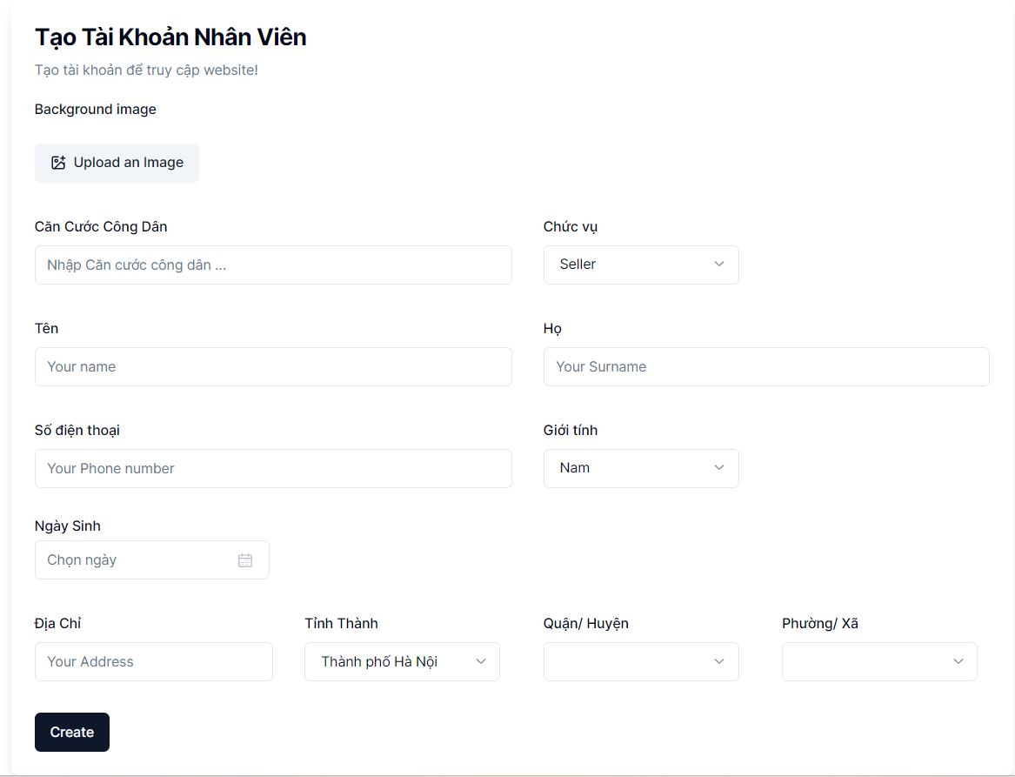

Nút upload
ảnh đại diện

Vùng Nhập CCCD

Nút chọn Chức Vụ

Vùng chọn địa chỉ

Nút tạo nhân viên

Posts and Telecommunications Institute of Technology |  |  |  | Thiết kế |  |  | Tài liệu phát triển |  |  |  |  | Tên hệ thống |  |  | Website Bán điện thoại di động |  |  | Người tạo | TuanGM | Ngày tạo | 2023-09-10
 |  |  |  |  |  |  |  |  |  |  |  |  |  |  |  |  |  | Người cập nhật |  | Ngày cập nhật
 |  |  |  |  |  |  |  |  |  |  |  | Màn hình (ID) |  |  | Create_Employee |  | Màn hình (Tên) | Tạo Mới Nhân Viên

 | 8. Danh sách hạng mục
 |  | [Vùng hiển thị cố định]
 |  | № | Tên hạng mục |  | Control |  |  |  |  | Nội dung hiển thị |  |  |  |  |  |  | Ý nghĩa
 |  | 1 | Căn cước công dân |  | TextView |  |  |  |  | Căn cước công dân |  |  |  |  |  |  | Mô tả nội dung nhập cho người dùng
 |  | 2 | Họ |  | TextView |  |  |  |  | Họ |  |  |  |  |  |  | Mô tả nội dung nhập cho người dùng
 |  | 3 | Tên |  | TextView |  |  |  |  | Tên |  |  |  |  |  |  | Mô tả nội dung nhập cho người dùng
 |  | 4 | Giới tính |  | TextView |  |  |  |  | Giới tính |  |  |  |  |  |  | Mô tả nội dung nhập cho người dùng
 |  | 5 | Số điện thoại |  | TextView |  |  |  |  | Số điện thoại |  |  |  |  |  |  | Mô tả nội dung nhập cho người dùng
 |  | 6 | Ngày sinh |  | TextView |  |  |  |  | Ngày sinh |  |  |  |  |  |  | Mô tả nội dung nhập cho người dùng
 |  | 7 | Địa chỉ |  | TextView |  |  |  |  | Địa chỉ |  |  |  |  |  |  | Mô tả nội dung nhập cho người dùng
 |  | 8 | Email |  | TextView |  |  |  |  | Email |  |  |  |  |  |  | Mô tả nội dung nhập cho người dùng
 |  | 9 | Tỉnh thành |  | TextView |  |  |  |  | Tỉnh thành |  |  |  |  |  |  | Mô tả nội dung nhập cho người dùng
 |  | 10 | Quận/Huyện |  | TextView |  |  |  |  | Quận/Huyện |  |  |  |  |  |  | Mô tả nội dung nhập cho người dùng
 |  | 11 | Phường/Xã |  | TextView |  |  |  |  | Phường/xã |  |  |  |  |  |  | Mô tả nội dung nhập cho người dùng
 |  | 12 | Chức Vụ |  | TextView |  |  |  |  | Chức Vụ |  |  |  |  |  |  | Mô tả nội dung nhập cho người dùng
 |  | [Vùng nhập]
 |  | № | Tên hạng mục | Loại dữ liệu | Độ dài |  |  | Bắt buộc |  |  | I/O | Control |  | Format |  | Ghi chú
 |  | 1 | Căn cước công dân | Chuỗi số |  | 12 |  |  | Y |  |  | ImageView
 |  | 2 | Họ | Chuỗi chữ | 10 |  |  |  | Y |  |  | EditText
 |  | 3 | Tên | Chuỗi chữ | 30 |  |  |  | Y |  |  | EditText
 |  | 4 | Giới tính | Chuỗi chữ |  | 3 |  |  | Y |  |  | ComboBox
 |  | 5 | Số điện thoại | Chuỗi số | 10 |  |  |  | Y |  |  | EditText
 |  | 6 | Ngày sinh | Chuỗi chữ | 30 |  |  |  | Y |  |  | DatePicker |  | dd/mm/yyyy
 |  | 7 | Địa chỉ | Chuỗi chữ | 100 |  |  |  | Y |  |  | EditText
 |  | 8 | Email | Chuỗi chữ | 100 |  |  |  | Y |  |  | EditText
 |  | 9 | Tỉnh thành | Chuỗi chữ |  | 20 |  |  | Y |  |  | ComboBox
 |  | 10 | Quận/Huyện | Chuỗi chữ |  | 20 |  |  | Y |  |  | ComboBox
 |  | 11 | Phường/Xã | Chuỗi chữ |  | 20 |  |  | Y |  |  | ComboBox
 |  | 12 | Chức Vụ | Chuỗi chữ |  | 64 |  |  | Y |  |  | ComboBox
 |  | [Vùng nút]
 |  | № | Tên hạng mục |  | Control |  |  |  |  |  |  |  | Ghi chú
 |  | 1 | Upload an image |  | Button |  |  |  |  |  |  |  | tải lên ảnh đại diện người dùng
 |  | 2 | Create |  | Button |  |  |  |  |  |  |  | xác nhận tạo nhân viên

Posts and Telecommunications Institute of Technology |  |  |  | Thiết kế |  |  | Tài liệu phát triển |  |  |  |  | Tên hệ thống |  |  | Website Bán điện thoại di động |  |  | Người tạo | TuanGM | Ngày tạo | 2023-09-10
 |  |  |  |  |  |  |  |  |  |  |  |  |  |  |  |  |  | Người cập nhật |  | Ngày cập nhật
 |  |  |  |  |  |  |  |  |  |  |  | Màn hình (ID) |  |  | Create_Employee |  | Màn hình (Tên) | Tạo Mới Nhân Viên

 | 9. Khái quát chức năng
 |  | (1) Hiển thị ban đầu
 |  |  | 1. Nhập email, kiểm tra email hợp lệ
 |  |  | 2. Hiển thị màn hình ở trạng thái ban đầu

 |  | (2) | Tải ảnh đại diện
 |  |  | 1.Nhấn vào Button Upload An Image
 |  |  | 2.Chọn ảnh trong máy
 |  |  | Sau khi chọn hoàn tất hiển thị kết quả ra view
 |  | (3) Thêm ngày sinh
 |  |  | 1. Nhấn vào DatePicker "Ngày sinh" để thêm ngày sinh
 |  |  | 2. Hiển thị DatePicker để người dùng chọn ngày, tháng, năm.
 |  |  | Sau khi chọn hoàn tất hiển thị kết quả ra view
 |  | (4) Thêm chức vụ
 |  |  | 1.Nhấn vào ComboBox "Chức Vụ" để thêm chức vụ
 |  |  | 2. Hiển thị danh sách các chức vụ "Bán hàng", "Kho","Vận chuyển"
 |  |  | Sau khi chọn hoàn tất hiển thị kết quả ra view
 |  | (5) Lưu hồ sơ của người dùng

 |  |  | 1. Nhấn button "confirm" để xử lý
 |  |  | 2. Kiểm tra thông tin ở các trường bắt buộc
 |  |  | Nếu có lỗi, thông báo lỗi tại màn hình này
 |  |  | Lưu thành công thì quay lại màn hình chính của ứng dụng
Posts and Telecommunications Institute of Technology |  |  |  | Thiết kế |  |  | Tài liệu phát triển |  |  |  |  | Tên hệ thống |  |  | Website Bán điện thoại di động |  |  | Người tạo | TuanGM | Ngày tạo | 2023-09-10
 |  |  |  |  |  |  |  |  |  |  |  |  |  |  |  |  |  | Người cập nhật |  | Ngày cập nhật
 |  |  |  |  |  |  |  |  |  |  |  | Màn hình (ID) |  |  | Create_Employee |  | Màn hình (Tên) | Tạo Mới Nhân Viên

 | 10. Xử lý chi tiết
 |  | (1) Verify Email và hiển thị ban đầu.
 |  |  | Xem chi tiết
 |  | (2) Thay đổi ảnh đại diện
 |  |  | Xem chi tiết
 |  | (3) Thay đổi ngày sinh
 |  |  | Xem chi tiết
 |  | (4) Lựa chọn chức vụ
 |  |  | Xem chi tiết
 |  | (5) Thay đổi địa chỉ (Quận/huyện)
 |  |  | Xem chi tiết
 |  | (6) Lưu thông tin tạo mới
 |  |  | Xem chi tiết

Xử lý 10.1
Posts and Telecommunications Institute of Technology |  |  |  |  |  |  | Thiết kế |  |  | Tài liệu phát triển | Tên hệ thống |  | Website Bán điện thoại di động |  |  |  |  |  | Người tạo | TuanGM | Ngày tạo | 2023-09-10
 |  |  |  |  |  |  |  |  |  |  |  |  |  |  |  |  |  |  | Người cập nhật |  | Ngày cập nhật
 |  |  |  |  |  |  |  |  |  |  | Màn hình (ID) |  | Create_Employee |  | Màn hình (Tên) |  |  |  | Tạo thông tin nhân viên

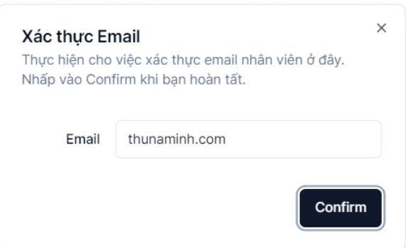
 | 10. Xử lý chi tiết
 |  | (1) Hiển thị ban đầu
 |  |  | 1.verify Email
 |  |  |  | nhập email nhân viên vào form để tiến hành xử lý

 |  |  |  |  |  |  |  |  |  |  |  | * Ảnh minh họa
 |  |  | 2. Xử lý check
 |  |  | № | Tên hạng mục |  |  |  | Nội dung check |  |  |  |  |  |  |  | Message Code
 |  |  | 1 | Email |  |  |  | Trường hợp nhập mail không đúng định dạng |  |  |  |  |  |  |  | MAIL_ERROR
 |  |  | 2 | Email |  |  |  | trường hợp mail bỏ trống |  |  |  |  |  |  |  | NOT_FULL_FIELD
 |  |  | 2 | Email |  |  |  | trường hợp mail đã tồn tại. |  |  |  |  |  |  |  | EMAIL_EXIST

 |  |  | 3.Nếu thành công thực hiện khởi tạo màn hình ban đầu

 |  |  |  | [Vùng hiển thị cố định]
 |  |  |  | № | Tên hạng mục |  |  |  | Nội dung hiển thị |  |  |  |  | Giá trị |  |  |  | Sử dụng |  | Ghi chú
 |  |  |  | 1 | Căn cước công dân |  |  |  | Căn cước công dân |  |  |  |  |  |  |  |  | Không thể
 |  |  |  | 2 | Họ |  |  |  | Họ |  |  |  |  |  |  |  |  | Không thể
 |  |  |  | 3 | Tên |  |  |  | Tên |  |  |  |  |  |  |  |  | Không thể
 |  |  |  | 4 | Giới tính |  |  |  | Giới tính |  |  |  |  |  |  |  |  | Không thể
 |  |  |  | 5 | Số điện thoại |  |  |  | Số điện thoại |  |  |  |  |  |  |  |  | Không thể
 |  |  |  | 6 | Ngày sinh |  |  |  | Ngày sinh |  |  |  |  |  |  |  |  | Không thể
 |  |  |  | 7 | Địa chỉ |  |  |  | Địa chỉ |  |  |  |  |  |  |  |  | Không thể
 |  |  |  | 8 | Tỉnh thành |  |  |  | Tỉnh thành |  |  |  |  |  |  |  |  | Không thể
 |  |  |  | 9 | Quận/Huyện |  |  |  | Quận/Huyện |  |  |  |  |  |  |  |  | Không thể
 |  |  |  | 10 | Phường/Xã |  |  |  | Phường/Xã |  |  |  |  |  |  |  |  | Không thể
 |  |  |  | 11 | Chức Vụ |  |  |  | Chức Vụ |  |  |  |  |  |  |  |  | Không thể

 |  |  |  | [Vùng nhập]
 |  |  |  | № | Tên hạng mục |  |  |  | Nội dung hiển thị |  |  |  |  | Giá trị |  |  |  | Sử dụng |  | Ghi chú
 |  |  |  | 1 | Căn cước công dân |  |  |  | Căn cước công dân |  |  |  |  | employee_id |  |  |  | Có thể
 |  |  |  | 2 | Họ |  |  |  | Họ |  |  |  |  | employee_firstName |  |  |  | Có thể
 |  |  |  | 3 | Tên |  |  |  | Tên |  |  |  |  | employee.lastName |  |  |  | Có thể
 |  |  |  | 4 | Giới tính |  |  |  | Giới tính |  |  |  |  | employee.gender |  |  |  | Có thể
 |  |  |  | 5 | Số điện thoại |  |  |  | Số điện thoại |  |  |  |  | employee.numberPhone |  |  |  | Có thể
 |  |  |  | 6 | Ngày sinh |  |  |  | Ngày sinh |  |  |  |  | employee.birthday |  |  |  | Có thể
 |  |  |  | 7 | Địa chỉ |  |  |  | Địa chỉ |  |  |  |  | employee.address |  |  |  | Có thể
 |  |  |  | 8 | Chức Vụ |  |  |  | Chức Vụ |  |  |  |  | employee.position |  |  |  | Có thể

 |  |  |  | [Vùng nút]
 |  |  |  | № | Tên hạng mục |  |  |  | Nội dung hiển thị |  |  |  |  | Giá trị |  |  |  | Sử dụng |  | Ghi chú
 |  |  |  | 1 | Xác nhận |  |  |  | Text "Confirm" |  |  |  |  |  |  |  |  | Có thể
 |  |  |  | a. Lấy danh sách chức vụ từ bảng ChucVu
 |  |  |  | b. Lấy danh sách quận/huyện, xã/phường, tỉnh
 |  |  | 4. Nếu phát sinh lỗi thông báo tại màn hình này

 |  |  |  | Thông báo |  | Trường hợp |  |  |  |  |  |  |  |  |  |  | Message Code
 |  |  |  | SUCCESS |  | Thêm email hợp lê |  |  |  |  |  |  |  |  |  |  | CREATE_EMAIL_SUCCESS
 |  |  |  | FAIL |  | Lỗi kết nối mạng |  |  |  |  |  |  |  |  |  |  | CONNECT_ERROR
 |  |  |  |  |  | Trường hợp nhân viên đã tồn tại |  |  |  |  |  |  |  |  |  |  | EMAIL_EXISTS

Xử lý 10.2
Posts and Telecommunications Institute of Technology |  |  |  |  |  | Thiết kế | Tài liệu phát triển |  | Tên hệ thống | Website Bán điện thoại di động |  | Người tạo | TrungNH | Ngày tạo | 2023-01-10
 |  |  |  |  |  |  |  |  |  |  |  | Người cập nhật |  | Ngày cập nhật
 |  |  |  |  |  |  |  |  | Màn hình (ID) | Create_Employee | Màn hình (Tên) | Tạo Mới Nhân Viên

 | 10. Xử lý chi tiết
 |  | (2) Thêm Avatar
 |  |  | 1. Nhấn vào button Uplpad An Image để tải lên hình ảnh

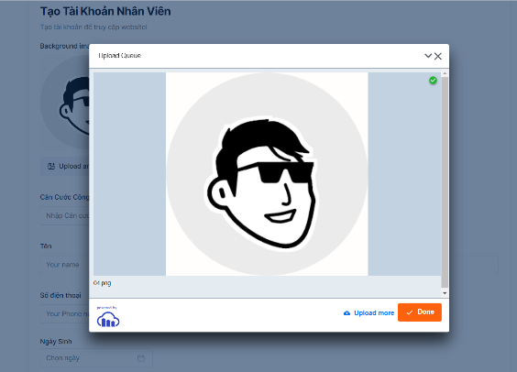
 |  |  | 2. Hiển thị form tải lên hình ảnh

 |  |  |  |  |  |  |  | Giao diện minh hoạ
 |  |  |  | a. Hiển thị hình ảnh lên form thông tin nhân viên

 |  |  |  |  | Lưu ý: * ảnh sau khi được upload lên, sẽ được lưu lại trên trên Cloud với công cụ hỗ trợ là Cloudinary.
 |  |  |  |  | * up load thành công thì Cloudinary sẽ trả về một link url, ta chỉ lấy link đó lưu vào cơ sỡ dữ liệu

Xử lý 10.3
Posts and Telecommunications Institute of Technology |  |  |  |  |  | Thiết kế | Tài liệu phát triển | Tên hệ thống | Website bán điện thoại di động |  | Người tạo | TrungNH | Ngày tạo | 2023-01-10
 |  |  |  |  |  |  |  |  |  |  | Người cập nhật |  | Ngày cập nhật
 |  |  |  |  |  |  |  | Màn hình (ID) | Create_Employee | Màn hình (Tên) | Tạo Mới Nhân Viên

 | 10. Xử lý chi tiết
 |  | (3) Thêm ngày sinh
 |  |  | 1. Nhấn vào TextView "Ngày Sinh" để thay đổi ngày sinh
 |  |  | 2. Hiển thị DatePicker để người dùng chọn ngày, tháng năm
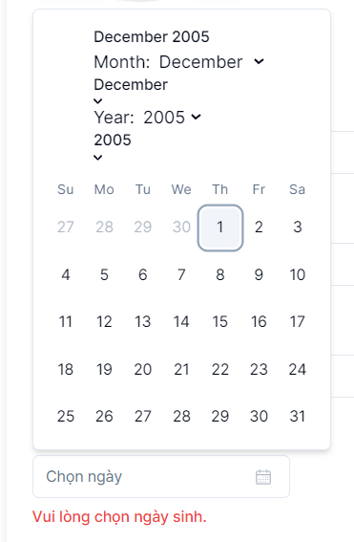

 |  |  |  |  | Giao diện minh hoạ
 |  |  |  | a. Hiển thị ngày sinh user trên DatePicker

 |  |  |  |  |  | Lưu ý: Nhân viên phải trên 18 tuổi, nên chọn ngày sinh cũng giới hạn (= năm hiện tại - 18)

Xử lý 10.4
Posts and Telecommunications Institute of Technology |  |  |  |  | Thiết kế |  | Tài liệu phát triển | Tên hệ thống | Website bán điện thoại di động |  | Người tạo | TuanGM | Ngày tạo | 2023-01-10
 |  |  |  |  |  |  |  |  |  |  | Người cập nhật |  | Ngày cập nhật
 |  |  |  |  |  |  |  | Màn hình (ID) | Create_Employee | Màn hình (Tên) | Tạo Mới Nhân Viên

 | 10. Xử lý chi tiết
 |  | (4) Thêm Chức vụ
 |  |  | 1. Nhấn vào ComboBox "Chức Vụ" để chọn chức vụ
 |  |  | 2. truy vấn danh sách Tên chức vụ từ bảng ChucVu
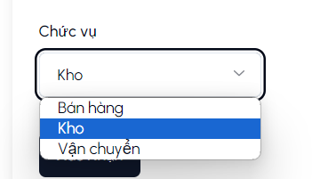

 |  |  |  |  |  | Giao diện minh hoạ
 |  |  | 3. hiển thị ra View

 |  |  |  | * Dữ liệu các chức vụ được load từ API: http://localhost:3333/position/get-positions

